상품제안서
다즐 이지트립 여행용파우치 9종세트 | 상품코드: S39550

 |  |  |  |  |  |  | 02-713-8555 | www.synergygift.co.kr
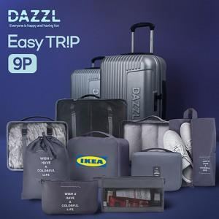 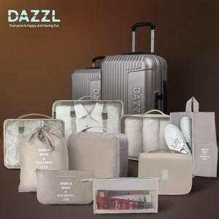 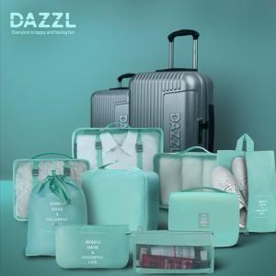

【상세/제작정보】

【인쇄/포장옵션】 | 풀칼라 / 포장지포장

【공급단가】 | 수량 | 30~ | 50~ | 100~ | 500~ | 1,000~
*VAT별도 | 핑크 | 13,400원 | 13,000원 | 12,500원 | 11,800원 | 11,600원
 | 민트 | 13,400원 | 13,000원 | 12,500원 | 11,800원 | 11,600원
 | 그레이 | 13,400원 | 13,000원 | 12,500원 | 11,800원 | 11,600원
 | 아이보리 | 13,400원 | 13,000원 | 12,500원 | 11,800원 | 11,600원

【상품 URL】 | https://www.synergygift.co.kr:443/src/goods_detail.php?gdno=39550

